Bereiding bleekmiddel
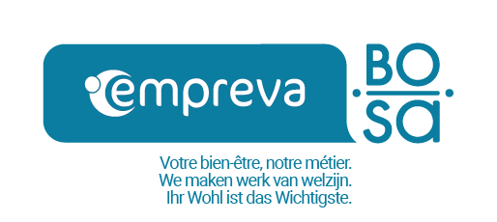
 |  | ppm actief chloor | % actief chloor | g/l actief chloor | chlorometrische graad (Gay-Lussac)
 |  | part par million |  | gram per liter
 | Ontsmetting op laag niveau | 100 | 0.01 | 0.1 | 0.0315
 | Ontsmetting op intermediair niveau | 1000 | 0.1 | 1 | 0.3155
 | Ontsmetting op hoog niveau | 5000 | 0.5 | 5 | 1.5773

 |  | In te vullen

 | Concentratie in % actief chloor van de geconcentreerde oplossing : |  | Volume in ml geconcentreerde oplossing | Hoeveelheid toe te voegen water in ml | Gewenst eindvolume in ml
 | Gewenste ppm-concentratie : |  | #DIV/0! | #DIV/0!

 | Concentratie in g/l van de geconcentreerde oplossing : |  | Volume in ml geconcentreerde oplossing | Hoeveelheid toe te voegen water in ml | Gewenst eindvolume in ml
 | Gewenste ppm-concentratie : |  | #DIV/0! | #DIV/0!

 | Concentratie in ° chlorometrisch van de geconcentreerde oplossing : |  | Volume in ml geconcentreerde oplossing | Hoeveelheid toe te voegen water in ml | Gewenst eindvolume in ml
 | Gewenste ppm-concentratie : |  | #DIV/0! | #DIV/0!

 | Gewicht aan actief chloor in een tablet in gram: |  | Aantal tabletten dat in de gewenste hoeveelheid water moet worden gedaan |  | Gewenst eindvolume in ml
 | Gewenste ppm-concentratie : |  | #DIV/0!

